CONTROL
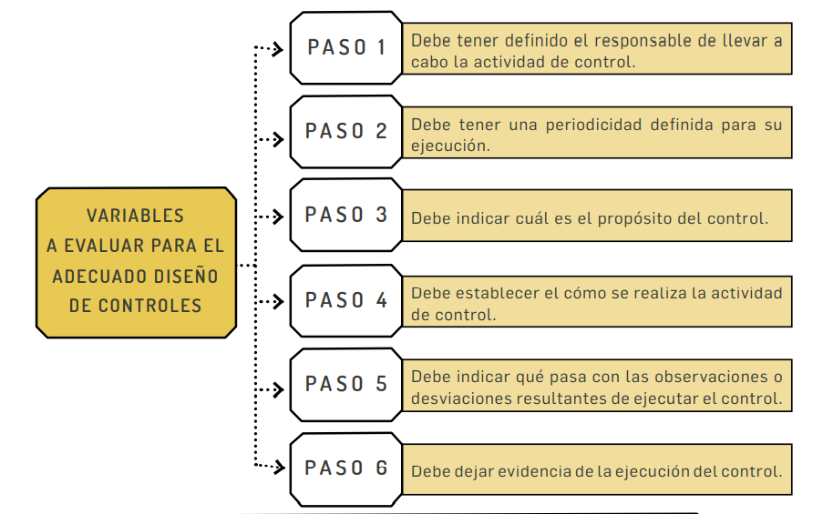
Control: | medida que modifica el riesgo (procesos, políticas, dispositivos, prácticas u otras acciones).

